9-24
 | DESTINO
ORIGEN | W | X | Y | Z | OFERTA
A | 12 | 4 | 9 | 5 | 55
B | 8 | 1 | 6 | 6 | 45
C | 1 | 12 | 4 | 7 | 30
DEMANDA | 40 | 20 | 50 | 20

Solución Inicial con esquina NO

 | DESTINO
ORIGEN | W | X | Y | Z | OFERTA
A | 40 | 15 |  |  | 0
B |  | 5 | 40 |  | 0
C |  |  | 10 | 20 | 0 |  | Costo= | 965
DEMANDA | 0 | 0 | 0 | 0

MODI |  | Asingnación = 6 celdas |  | Asignación < (n+m-1) |  | No es dejenerada

Zij | v1=0 | v2=-8 | v3=-3 | v4=0 |  | v1=0
u1=12 | 12 | 4 | 9 | 12 |  | u1+v1=12 | u2+v3=6
u2=9 | 9 | 1 | 6 | 9 |  | u1+v2=4 | u3+v3=4
u3=7 | 7 | -1 | 4 | 7 |  | u2+v2=1 | u3+v4=7

Prueba de Optimalidad

Cij
 | 12 | 4 | 9 | 5
 | 8 | 1 | 6 | 6
 | 1 | 12 | 4 | 7

Cij-Zij
 | 0 | 0 | 0 | -7
 | -1 | 0 | 0 | -3
 | -6 | 13 | 0 | 0

Nueva asignación

-
+
+
-
 | DESTINO
ORIGEN | W | X | Y | Z | OFERTA
A | 40 | 15 |  |  | 55
+
-
B |  | 5 | 40 |  | 45
C |  |  | 10 | 20 | 30
DEMANDA | 40 | 20 | 50 | 20

 | DESTINO
ORIGEN | W | X | Y | Z | OFERTA
A | 40 | 0 |  | 15 | 55
B |  | 20 | 25 |  | 45 |  | Costo= | 860
C |  |  | 25 | 5 | 30
DEMANDA | 40 | 20 | 50 | 20 |  |  | Costo= | 860

MODI |  | Asingnación = 6 celdas |  | Asignación < (n+m-1) |  | No es dejenerada

Zij | v1=0 | v2=-15 | v3=-10 | v4=-7 |  | v1=0
u1=12 | 12 | -3 | 2 | 5 |  | u1+v1=12 | u2+v3=6
u2=16 | 16 | 1 | 6 | 9 |  | u1+v4=5 | u3+v3=4
u3=14 | 14 | -1 | 4 | 7 |  | u2+v2=1 | u3+v4=7

Cij
 | 12 | 4 | 9 | 5
 | 8 | 1 | 6 | 6
 | 1 | 12 | 4 | 7

Cij-Zij
 | 0 | 7 | 7 | 0
 | -8 | 0 | 0 | -3
 | -13 | 13 | 0 | 0

-
+
 | DESTINO
ORIGEN | W | X | Y | Z | OFERTA
A | 40 |  |  | 15 | 55
+
-
B |  | 20 | 25 |  | 45
C |  |  | 25 | 5 | 30
DEMANDA | 40 | 20 | 50 | 20

 | DESTINO
ORIGEN | W | X | Y | Z | OFERTA
A | 35 |  |  | 20 | 55
B |  | 20 | 25 |  | 45
C | 5 |  | 25 |  | 30
DEMANDA | 40 | 20 | 50 | 20 |  |  | Costo= | 795

MODI |  | Asingnación = 6 celdas |  | Asignación < (n+m-1) |  | No es dejenerada

Zij | v1=0 | v2=-2 | v3=3 | v4=-7 |  | v1=0
u1=12 | 12 | 10 | 15 | 5 |  | u1+v1=12 | u2+v3=6
u2=3 | 3 | 1 | 6 | -4 |  | u3+v1=1 | u3+v3=4
u3=1 | 1 | -1 | 4 | -6 |  | u2+v2=1 | u1+v4=5

Cij
 | 12 | 4 | 9 | 5
 | 8 | 1 | 6 | 6
 | 1 | 12 | 4 | 7

Cij-Zij
 | 0 | -6 | -6 | 0
 | 5 | 0 | 0 | 10
 | 0 | 13 | 0 | 13

-
+
 | DESTINO
ORIGEN | W | X | Y | Z | OFERTA
A | 35 |  |  | 20 | 55
+
-
B |  | 20 | 25 |  | 45
C | 5 |  | 25 |  | 30
DEMANDA | 40 | 20 | 50 | 20

 | DESTINO
ORIGEN | W | X | Y | Z | OFERTA
A | 15 | 20 |  | 20 | 55
B | 20 |  | 25 |  | 45
C | 5 |  | 25 |  | 30
DEMANDA | 40 | 20 | 50 | 20 |  |  | Costo= | 775

MODI |  | Asingnación = 7 celdas |  | Asignación < (n+m-1) |  | No es dejenerada

Zij | v1=0 | v2=-8 | v3=-2 | v4=-7 |  | v1=0
u1=12 | 12 | 4 | 10 | 5 |  | u1+v1=12 | u1+v2=4 | u1+v4=5
u2=8 | 8 | 0 | 6 | 1 |  | u2+v1=8 | u2+v3=6
u3=1 | 1 | -7 | 4 | -6 |  | u3+v1=1 | u3+v3=4

Cij
 | 12 | 4 | 9 | 5
 | 8 | 1 | 6 | 6
 | 1 | 12 | 4 | 7

Cij-Zij
 | 0 | 0 | -1 | 0
 | 0 | 1 | 0 | 5
 | 0 | 19 | 0 | 13

-
+
 | DESTINO
ORIGEN | W | X | Y | Z | OFERTA
A | 15 | 20 |  | 20 | 55
+
-
B | 20 |  | 25 |  | 45
C | 5 |  | 25 |  | 30
DEMANDA | 40 | 20 | 50 | 20

 | DESTINO
ORIGEN | W | X | Y | Z | OFERTA
A |  | 20 | 15 | 20 | 55
B | 20 |  | 25 |  | 45
C | 20 |  | 10 |  | 30
DEMANDA | 40 | 20 | 50 | 20 |  |  | Costo= | 685

MODI |  | Asingnación = 7 celdas |  | Asignación < (n+m-1) |  | No es dejenerada

Zij | v1=0 | v2=-7 | v3=-2 | v4=-6 |  | v1=0
u1=11 | 11 | 4 | 9 | 5 |  | u2+v1=8 | u1+v3=9 | u1+v4=5
u2=8 | 8 | 1 | 6 | 2 |  | u3+v1=1 | u2+v3=6
u3=1 | 1 | -6 | 4 | -5 |  | u1+v2=4 | u3+v3=4

Cij
 | 12 | 4 | 9 | 5
 | 8 | 1 | 6 | 6
 | 1 | 12 | 4 | 7

Cij-Zij
 | 1 | 0 | 0 | 0
 | 0 | 0 | 0 | 4
 | 0 | 18 | 0 | 12

9-41
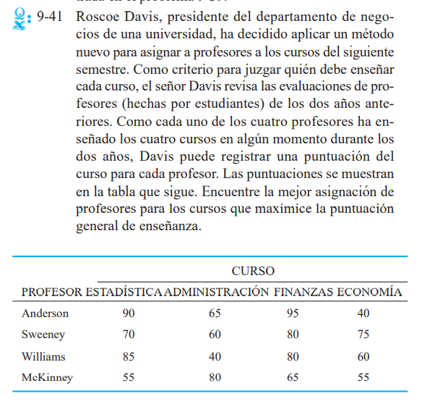
 | Asignación | por método Hungaro Maximizar

 | 90 | 65 | 95 | 40
 | 70 | 60 | 80 | 75
 | 85 | 40 | 80 | 60
 | 55 | 80 | 65 | 55

 | Elegir número mayor

 | 5 | 30 | 0 | 55
 | 25 | 35 | 15 | 20
 | 10 | 55 | 15 | 35
 | 40 | 15 | 30 | 40

 | Reducción por fila

 | 5 | 30 | 0 | 55
 | 10 | 20 | 0 | 5
 | 0 | 45 | 5 | 25
 | 25 | 0 | 15 | 25

 | Reducción por columna

 | 5 | 30 | 0 | 50
 | 10 | 20 | 0 | 0
 | 0 | 45 | 5 | 20
 | 25 | 0 | 15 | 20

R/ | Asignación

 | Anderson | Fina
 | Sweeney | Eco
 | Williams | Esta
 | McKinney | Admin

9-43
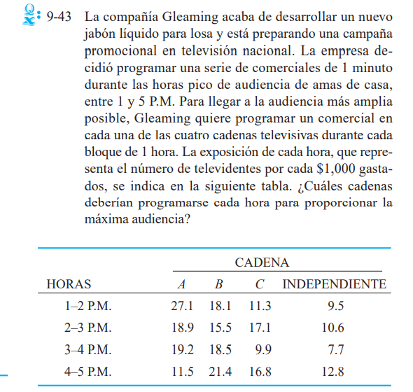
 | Asignación | por método Hungaro Maximizar

 | 27.1 | 18.1 | 11.3 | 9.5
 | 18.9 | 15.5 | 17.1 | 10.6
 | 19.2 | 18.5 | 9.9 | 7.7
 | 11.5 | 21.4 | 16.8 | 12.8

 | Elegir número mayor

 | 0 | 9 | 15.8 | 17.6
 | 8.2 | 11.6 | 10 | 16.5
 | 7.9 | 8.6 | 17.2 | 19.4
 | 15.6 | 5.7 | 10.3 | 14.3

 | Reducción por fila

 | 0 | 9 | 15.8 | 17.6
 | 0 | 3.4 | 1.8 | 8.3
 | 0 | 0.7 | 9.3 | 11.5
 | 9.9 | 0 | 4.6 | 8.6

 | Reducción por columna

 | 0 | 9 | 14 | 9.3
 | 0 | 3.4 | 0 | 0
 | 0 | 0.7 | 7.5 | 3.2
 | 9.9 | 0 | 2.8 | 0.3

 | Restar el mas pequeño de los no cubiertos a los no cubiertos por una linea y sumarlos en las intersecciones

 | 0 | 9 | 13.7 | 9
 | 0.3 | 3.7 | 0 | 0
 | 0 | 0.7 | 7.2 | 2.9
 | 9.9 | 0 | 2.5 | 0

 | Restar el mas pequeño de los no cubiertos a los no cubiertos por una linea y sumarlos en las intersecciones

 | 0 | 8.3 | 13 | 8.3
 | 1 | 3.7 | 0 | 0
 | 0 | 0 | 6.5 | 2.2
 | 10.6 | 0 | 2.5 | 0

 | Asignación

R/ | 1 - 2 | A
 | 2 - 3 | C
 | 3 - 4 | B
 | 4 - 5 | Inde

9-16
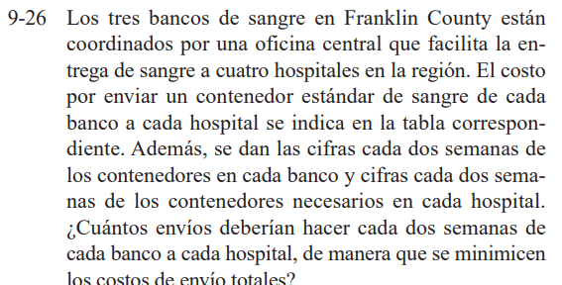
 | DESTINO
ORIGEN | Hospital 1 | Hospital 2 | Hospital 3 | Hospital 4 | Oferta
Banco 1 | 8 | 9 | 11 | 16 | 50
Banco 2 | 12 | 7 | 5 | 8 | 80
Banco 3 | 14 | 10 | 6 | 7 | 120
Demanda | 90 | 70 | 40 | 50 | 250

Método Esquina NO

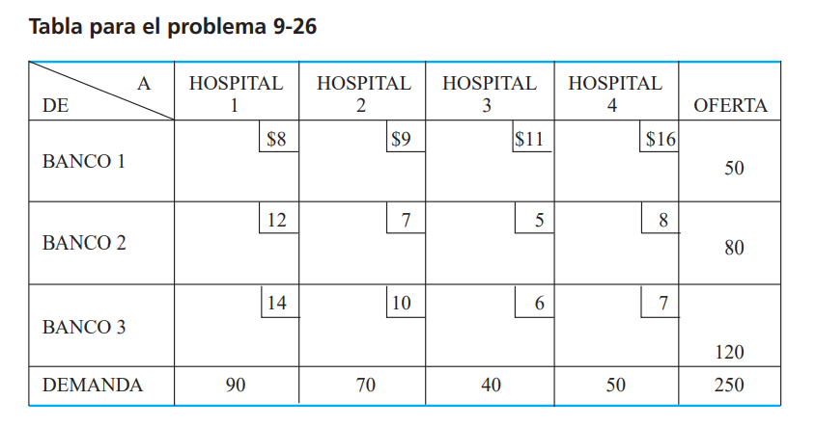
 | DESTINO
ORIGEN | Hospital 1 | Hospital 2 | Hospital 3 | Hospital 4 | Oferta
Banco 1 | 50 |  |  |  | 0 | Costo= | 2050
Banco 2 | 40 | 40 |  |  | 0
Banco 3 |  | 30 | 40 | 50 | 0
Demanda | 0 | 0 | 0 | 0 | 0

MODI
 | Asignacion = | 6 celdas | Asignación < (n+m-1) |  |  | No es dejenerada

Tabal Zij | v1=0 | v2=-5 | v3=-8 | v4=-7 |  | v1=0
u1=8 | 8 | 3 | 0 | 1 |  | u1 + v1 = 8 | u3 + v2 = 10
u2=12 | 12 | 7 | 4 | 5 |  | u2 + v1 = 12 | u3 + v3 = 6
u3=15 | 15 | 10 | 6 | 7 |  | u2 + v2 = 7 | u3 + v4 = 7

Prueba de Optimalidad

Cij- Zij
 | 0 | 6 | 11 | 15
 | 0 | 0 | 1 | 3
 | -1 | 0 | 0 | 0

Nueva asignacion
 |  |  |  |  |  | El mas pequeño de los
 | DESTINO |  |  |  |  | negativos es 30
-
ORIGEN | Hospital 1 | Hospital 2 | Hospital 3 | Hospital 4 | Oferta
+
Banco 1 | 50 |  |  |  | 50
Banco 2 | 40 | 40 |  |  | 80
+
-
Banco 3 |  | 30 | 40 | 50 | 120
Demanda | 90 | 70 | 40 | 50 | 250

 | DESTINO
ORIGEN | Hospital 1 | Hospital 2 | Hospital 3 | Hospital 4 | Oferta
Banco 1 | 50 |  |  |  | 50 | Costo = | 2020
Banco 2 | 10 | 70 |  |  | 80
Banco 3 | 30 | 0 | 40 | 50 | 120 |  | Otro forma | costo inicial - (numero mas pequeño * el numero mas negativo)
Demanda | 90 | 70 | 40 | 50 | 250 |  | Costo= | 2020

MODI
 | Asignacion = | 6 celdas | Asignación < (n+m-1) |  |  | No es dejenerada

Tabal Zij | v1=0 | v2=-5 | v3=-8 | v4=-7 |  | v1=0
u1=8 | 8 | 3 | 0 | 1 |  | u1 + v1 = 8 | u3 + v1 = 14
u2=12 | 12 | 7 | 4 | 5 |  | u2 + v1 = 12 | u3 + v3 = 6
u3=14 | 14 | 9 | 6 | 7 |  | u2 + v2 = 7 | u3 + v4 = 7

Prueba de Optimalidad

Cij- Zij
 | 0 | 6 | 11 | 15
 | 0 | 0 | 1 | 3
 | 0 | 1 | 0 | 0

R/ | 0 de banco 1,2,3 al hospital 1
 | Banc

6-1
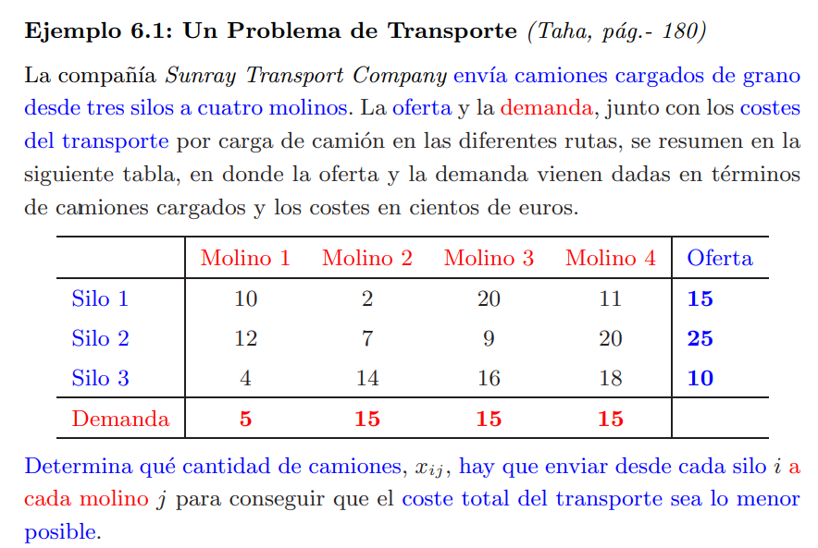
 | DESTINO
ORIGEN | Molino 1 | Molino 2 | Molino 3 | Molino 4 | Oferta
Silo 1 | 10 | 2 | 20 | 11 | 15
Silo 2 | 12 | 7 | 9 | 20 | 25
Silo 3 | 4 | 14 | 16 | 18 | 10
Demanda | 5 | 15 | 15 | 15 | 50

Método Vogel

 | DESTINO
ORIGEN | Molino 1 | Molino 2 | Molino 3 | Molino 4 | Oferta
Silo 1 | 10 | 2 | 20 | 11 | 15 | 1
Silo 2 | 12 | 7 | 9 | 20 | 25 | 2
Silo 3 | 4 | 14 | 6 | 18 | 10 | 8
Demanda | 5 | 15 | 15 | 15
 | 8 | 7 | 3 | 7

 | DESTINO
ORIGEN | Molino 1 | Molino 2 | Molino 3 | Molino 4 | Oferta
Silo 1 |  |  |  | 15 | 0
Silo 2 |  | 15 | 10 |  | 0
Silo 3 | 5 |  | 5 |  | 0
Demanda | 0 | 0 | 10 | 0 | 50

MODI
 | Asignacion = | 5 celdas | Asignación < (n+m-1) |  |  | Es dejenerada

Tabal Zij | v1=0 | v2=10 | v3=-12 | v4=
u1= |  |  |  | 11 |  | v1=0
u2=-3 |  | 7 | 9 |  |  | u3 + v1 = 4 | u2 + v3 = 9
u3=4 | 4 | 14 | 16 |  |  | u3 + v2 = 14 | u3 + v3 = 6
 |  |  |  |  |  | u2 + v2 = 7 | u3 + v4 = 7

9-32
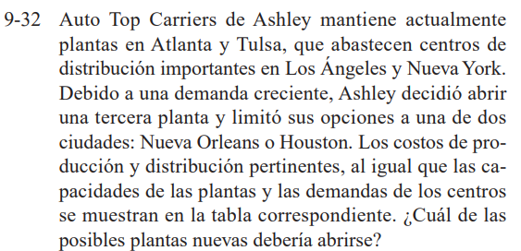

9-17

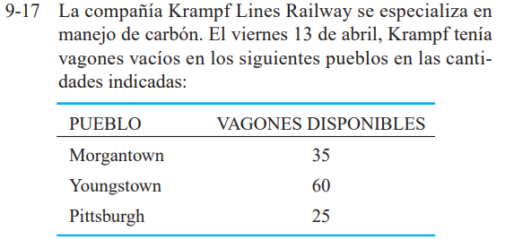
 | DESTINO
ORIGEN | Coal Valley | CoalTown | Coal Juction | CoalsBurg | Oferta
MorganTown | 50 | 30 | 60 | 70 | 30
YoungsTown | 20 | 80 | 10 | 90 | 60
Pittsburch | 100 | 40 | 80 | 30 | 25
Demanda | 30 | 45 | 25 | 20 |  | 115

Método Costo Minimo
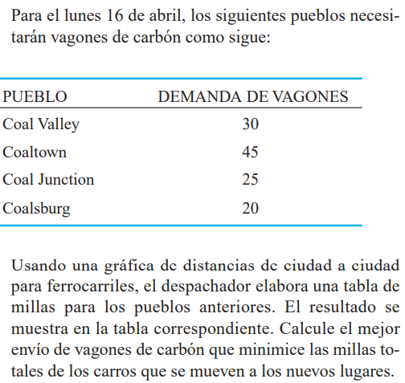
 | DESTINO
ORIGEN | Coal Valley | CoalTown | Coal Juction | CoalsBurg | Oferta
MorganTown | 50 | 30 | 60 | 70
YoungsTown | 20 | 80 | 10 | 90
Pittsburch | 100 | 40 | 80 | 30
Demanda

